Trang_bìa
Posts and Telecommunications Institute of Technology |  |  |  |  |  |  | Thiết kế |  | Tài liệu phát triển |  | Tên hệ thống |  | Website bán quần áo |  |  |  | Người tạo |  | KiệtPA | Ngày tạo |  | 2023-07-10
 |  |  |  |  |  |  |  |  |  |  |  |  |  |  |  |  | Người cập nhật |  |  | Ngày cập nhật
 |  |  |  |  |  |  |  |  |  |  | Màn hình (ID) |  | CT-SP |  | Màn hình (Tên) |  | Chi tiết sản phẩm

 | WEBSITE BAN QUAN AO Tài liệu phát triển hệ thống

 | Version 1.0

 |  |  |  |  |  |  |  |  |  | 1. Mục đích |  |  | 7. Giao diện màn hình
 |  |  |  |  |  |  |  |  |  | 2. Giới hạn hoạt động |  |  | 8. Danh sách hạng mục
 |  |  |  |  |  |  |  |  |  | 3. Giới hạn hệ thống |  |  | 9. Khái quát chức năng
 |  |  |  |  |  |  |  |  |  | 4. Chức năng liên quan |  |  | 10. Xử lý chi tiết
 |  |  |  |  |  |  |  |  |  | 5. Không bao gồm
 |  |  |  |  |  |  |  |  |  | 6. Sơ đồ

Posts and Telecommunications Institute of Technology |  |  |  |  |  |  | Thiết kế |  | Tài liệu phát triển |  | Tên hệ thống |  | Website bán quần áo |  |  |  | Người tạo |  | KiệtPA | Ngày tạo |  | 2023-07-10
 |  |  |  |  |  |  |  |  |  |  |  |  |  |  |  |  | Người cập nhật |  |  | Ngày cập nhật
 |  |  |  |  |  |  |  |  |  |  | Màn hình (ID) |  | CT-SP |  | Màn hình (Tên) |  | Chi tiết sản phẩm

 | Lịch sử chỉnh sửa

 | Ver |  | Ngày cập nhật |  |  | Nội dung cập nhật |  |  |  |  |  |  | Người cập nhật
 |  |  |  |  |  |  |  |  |  |  |  |  |  | Ngày duyệt |  | Người duyệt |  | Ngày duyệt |  |  | Người duyệt
 | 1 |  | 2016-06-27 |  |  | Tạo mới |  |  |  |  |  |  | KiệtPA

Posts and Telecommunications Institute of Technology |  |  |  |  |  |  | Thiết kế |  | Tài liệu phát triển |  | Tên hệ thống |  | Website bán quần áo |  |  |  | Người tạo |  | KiệtPA | Ngày tạo |  | 2023-07-10
 |  |  |  |  |  |  |  |  |  |  |  |  |  |  |  |  | Người cập nhật |  |  | Ngày cập nhật
 |  |  |  |  |  |  |  |  |  |  | Màn hình (ID) |  | CT-SP |  | Màn hình (Tên) |  | Chi tiết sản phẩm

 | 1. Mục đích
 |  | - Dùng để xem chi tiết một sản phẩm trên hệ thống.
 |  | - Người sử dụng nhấn vào sản phẩm muốn xem trên hệ thống.
 |  | - Sau khi nhấn vào xem chi tiết, trường hợp phát sinh lỗi thì hiển thị thông báo lỗi, ngược lại di chuyển đến màn hình chi tiết.

 | 2. Giới hạn hoạt động
 |  | Không có

 | 3. Giới hạn hệ thống
 |  | Không có

 | 4. Chức năng liên quan
 |  | - Tìm kiếm sản phẩm
 |  | - Thêm sản phẩm vào giỏ
 | 5. Không bao gồm
 |  | Không có

Posts and Telecommunications Institute of Technology |  |  |  |  |  |  | Thiết kế |  | Tài liệu phát triển |  | Tên hệ thống |  | Website bán quần áo |  |  |  | Người tạo |  | KiệtPA | Ngày tạo |  | 2023-07-10
 |  |  |  |  |  |  |  |  |  |  |  |  |  |  |  |  | Người cập nhật |  |  | Ngày cập nhật
 |  |  |  |  |  |  |  |  |  |  | Màn hình (ID) |  | CT-SP |  | Màn hình (Tên) |  | Chi tiết sản phẩm

 | 6. Sơ đồ

Nhấn chọn một sản phẩm trên hệ thống

mathang
ct_mathang

 | Table

 |  |  | № | Loại | Tên |  |  |  |  |  | I/O | Ghi chú
 |  |  | 1 | M | ct_mathang |  |  | Table chi tiết mặt hàng |  |  | O
 |  |  | 2
 |  |  | 4
 |  |  | 5
 |  |  | 6
 |  |  | 7
 |  |  | 8
 |  |  | 9
 |  |  | 10

 |  |  |  | ※ Loại (M: Master / T: Transaction table / Ⅰ: INI file / W: work table / V: view / S: stored procedures / L: SQL loader / F: file)

Thiết_kế
Posts and Telecommunications Institute of Technology |  |  |  |  |  | Thiết kế |  |  |  | Tài liệu phát triển |  |  |  | Tên hệ thống |  |  | Website bán quần áo |  |  |  | Người tạo |  | KiệtPA | Ngày tạo | 2023-07-10
 |  |  |  |  |  |  |  |  |  |  |  |  |  |  |  |  |  |  |  |  | Người cập nhật |  |  | Ngày cập nhật
 |  |  |  |  |  |  |  |  |  |  |  |  |  | Màn hình (ID) |  |  | CT-SP |  | Màn hình (Tên) |  | Màn hình chi tiết sản phẩm

 | 7. Giao diện màn hình

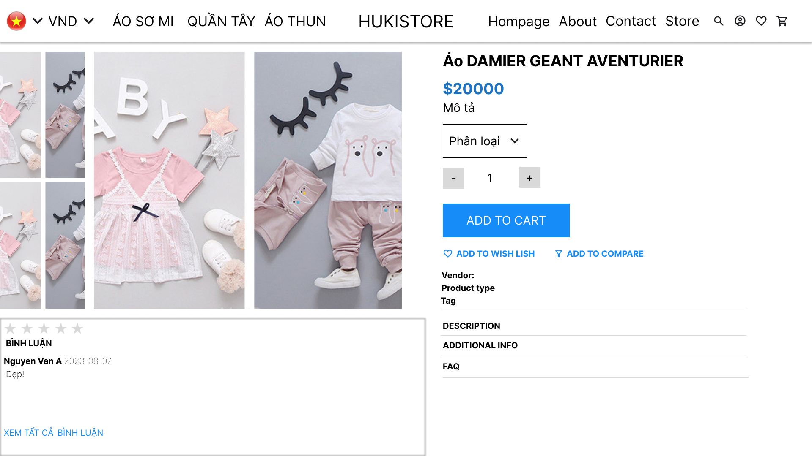

Posts and Telecommunications Institute of Technology |  |  |  |  |  | Thiết kế |  |  |  | Tài liệu phát triển |  |  |  | Tên hệ thống |  |  | Website bán quần áo |  |  |  | Người tạo |  | KiệtPA | Ngày tạo | 2023-07-10
 |  |  |  |  |  |  |  |  |  |  |  |  |  |  |  |  |  |  |  |  | Người cập nhật |  |  | Ngày cập nhật
 |  |  |  |  |  |  |  |  |  |  |  |  |  | Màn hình (ID) |  |  | CT-SP |  | Màn hình (Tên) |  | Màn hình chi tiết sản phẩm

 | 8. Danh sách hạng mục

 | [Vùng nhập]
 | № | Tên hạng mục |  |  | Loại dữ liệu |  |  | Độ dài |  | Bắt buộc |  | I/O | Control |  |  | Format |  | Ghi chú
 | 1 | Loại sản phẩm |  |  | Chuỗi chữ |  |  |  | 32 |  | Y | In | Option box |  |  | Tên-Màu-Size
 | 2 | Tên sản phẩm |  |  | Chuỗi chữ |  |  |  | 32 |  |  | Out

 | [Vùng nút]
 | № | Tên hạng mục |  |  |  |  |  | Control |  |  |  |  |  |  | Ghi chú
 | 1 | Thêm vào giỏ |  |  |  |  |  | Button
 | 2 | Tăng |  |  |  |  |  | Button
 | 3 | Giảm |  |  |  |  |  | Button

Posts and Telecommunications Institute of Technology |  |  |  |  |  | Thiết kế |  |  |  | Tài liệu phát triển |  |  |  | Tên hệ thống |  |  | Website bán quần áo |  |  |  | Người tạo |  | KiệtPA | Ngày tạo | 2023-07-10
 |  |  |  |  |  |  |  |  |  |  |  |  |  |  |  |  |  |  |  |  | Người cập nhật |  |  | Ngày cập nhật
 |  |  |  |  |  |  |  |  |  |  |  |  |  | Màn hình (ID) |  |  | CT-SP |  | Màn hình (Tên) |  | Màn hình chi tiết sản phẩm

 | 9. Khái quát chức năng
 |  | (1) Hiển thị chi tiết sản phẩm
 |  |  | 1. Hiển thị màn hình chi tiết sản phẩm đã chọn xem trên hệ thống.

 |  | (2) Chọn phân loại sản phẩm
 |  |  | 1. Nhấn vào phân loại để xem các phân loại hiện có và chọn.

 |  | (3) Xử lý tăng số lượng
 |  |  | 1. Nhấn nút + thì xử lý tăng số lượng
 |  |  | 2. Tăng thành công thì cập nhật lại số lượng ở ô số lượng
 |  |  | trường hợp lỗi (không đủ sản phẩm), thông báo trên hệ thống.

 |  | (4) Xử lý giảm số lượng
 |  |  | 1. Nhấn nút + thì xử lý tăng số lượng
 |  |  | 2. Tăng thành công thì cập nhật lại số lượng ở ô số lượng, trường hợp trừ về 0, không cho tiếp tục trừ.
 |  | (5) Xử lý thêm vào giỏ
 |  |  | 1. Nhấn nút thêm vào giỏ, nếu số lượng bằng 0 thì không thêm vào.
 |  |  | trường hợp lỗi (không đủ sản phẩm), thông báo trên hệ thống.

 |  | (6) Bình luận

 |  | (7) Đánh giá
 |  |  | 1. Khách hàng đã mua có thể đánh giá sản phẩm trên hệ thống.

Posts and Telecommunications Institute of Technology |  |  |  |  |  | Thiết kế |  |  |  | Tài liệu phát triển |  |  |  | Tên hệ thống |  |  | Website bán quần áo |  |  |  | Người tạo |  | KiệtPA | Ngày tạo | 2023-07-10
 |  |  |  |  |  |  |  |  |  |  |  |  |  |  |  |  |  |  |  |  | Người cập nhật |  |  | Ngày cập nhật
 |  |  |  |  |  |  |  |  |  |  |  |  |  | Màn hình (ID) |  |  | CT-SP |  | Màn hình (Tên) |  | Màn hình chi tiết sản phẩm

 | 10. Xử lý chi tiết
 |  | (1) Hiển thị chi tiết sản phẩm
 |  |  | 1. Hiển thị màn hình chi tiết sản phẩm đã chọn xem trên hệ thống.
 |  |  |  | a. Lấy thông tin chi tiết sản phẩm từ id sản phẩm khách hàng nhấn vào
 |  |  |  | let data = fetch('http://localhost:8081/mathang/id')

 |  |  | [Vùng nhập]
 |  |  | № | Tên hạng mục |  |  |  | Nội dung hiển thị |  |  |  |  |  |  |  |  |  | Giá trị |  | Sử dụng |  | Ghi chú
 |  |  | 1 | Phân loại |  |  |  | Phân loại chi tiết sản phẩm |  |  |  |  |  |  |  |  |  | data.ctMathang |  | Có thể
 |  |  | 2 | Tên sản phẩm |  |  |  | Tên sản phẩm |  |  |  |  |  |  |  |  |  | data.tenmh |  | Không

 |  |  | [Vùng nút]
 |  |  | № | Tên hạng mục |  |  |  | Nội dung hiển thị |  |  |  |  |  |  |  |  |  | Giá trị |  | Sử dụng |  | Ghi chú
 |  |  | 1 | Thêm vào giỏ |  |  |  | Thêm vào giỏ |  |  |  |  |  |  |  |  |  |  |  | Có thể
 |  |  | 2 | Tăng |  |  |  | + |  |  |  |  |  |  |  |  |  |  |  | Có thể
 |  |  | 3 | Giảm |  |  |  | - |  |  |  |  |  |  |  |  |  |  |  | Có thể

 |  | (2) Chọn phân loại sản phẩm
 |  |  | 1. Nhấn chọn combo box "Phân loại"
 |  |  | 2. Hiển thị danh sách phân loại sản phẩm
 |  |  | 3. Chọn một phân loại sản phẩm.
 |  | (3) Xử lý tăng số lượng
 |  |  | 1. Chọn phân loại sản phẩm
 |  |  | 2. Nhấn nút tăng
 |  |  | 3. Kiểm tra số lượng tồn
 |  | № | Tên hạng mục |  |  |  | Nội dung check |  |  |  |  |  |  |  |  |  |  |  | Message Code
 |  | 1 | Số lượng |  |  |  | Trường hợp số lượng chọn quá số lượng tồn |  |  |  |  |  |  |  |  |  |  |  | PRODUCT_NOT_ENOUGH
 |  |  | 4. Tăng lên 1 đơn vị

Posts and Telecommunications Institute of Technology |  |  |  |  |  | Thiết kế |  |  |  | Tài liệu phát triển |  |  |  | Tên hệ thống |  |  | Website bán quần áo |  |  |  | Người tạo |  | KiệtPA | Ngày tạo | 2023-07-10
 |  |  |  |  |  |  |  |  |  |  |  |  |  |  |  |  |  |  |  |  | Người cập nhật |  |  | Ngày cập nhật
 |  |  |  |  |  |  |  |  |  |  |  |  |  | Màn hình (ID) |  |  | CT-SP |  | Màn hình (Tên) |  | Màn hình chi tiết sản phẩm

 | 10. Xử lý chi tiết

 |  | (4) Xử lý giảm số lượng
 |  |  | 1. Chọn phân loại sản phẩm
 |  |  | 2. Nhấn nút giảm
 |  |  | 3. Kiểm tra số lượng sau giảm
 |  | № | Tên hạng mục |  |  |  | Nội dung check |  |  |  |  |  |  |  |  |  |  |  | Message Code
 |  | 1 | Số lượng |  |  |  | Trường hợp số lượng sau giảm < 1 |  |  |  |  |  |  |  |  |  |  |  | BELOW_1_AMOUNT
 |  |  | 4. Giảm 1 đơn vị.

 |  | (5) Xử lý thêm vào giỏ
 |  |  | 1. Chọn phân loại
 |  |  | 2. Chọn số lượng
 |  |  | 3. Nhấn thêm vào giỏ

 |  | (6) Bình luận
 |  |  | 1. Nhấn vào bình luận
 |  |  | 2. Nhập nội dung
 |  |  | 3. Nhấn nút bình luận
 |  | № | Tên hạng mục |  |  |  | Nội dung check |  |  |  |  |  |  |  |  |  |  |  | Message Code
 |  | 1 | Bình luận |  |  |  | Trường hợp chưa nhập bình luận |  |  |  |  |  |  |  |  |  |  |  | NOT_FULL_FIELD

 |  | (7) Đánh giá
 |  |  | 1. Nhấn vào số sao muốn đánh giá
 |  |  | 2. Nhấn nút đánh giá
 |  | № | Tên hạng mục |  |  |  | Nội dung check |  |  |  |  |  |  |  |  |  |  |  | Message Code
 |  | 1 | Đánh giá |  |  |  | Trường hợp chưa nhập đánh giá |  |  |  |  |  |  |  |  |  |  |  | NOT_CHOOSE_RATING

